注意事項
注意事項（この紙面は提出不要）

◎防火設備の定期検査報告書の作成・提出にあたって
ⅰ． | 提出書類は①定期検査報告書、②定期検査報告概要書、③受理証の各１部です。
 | （提出された①定期検査報告書と②定期検査報告概要書は返却しませんので、控えが必要な方は事前にコピーして保管してください。③受理証は受理印を押し、その場でお返しします。）
ⅱ． | ①定期検査報告書には、別記（検査結果表）、別添１様式（各階平面図）を必ず添付してください。また検査の結果、「要是正」とされた検査項目（既存不適格の場合を除く。）については、要是正とされた部分を撮影した写真を別添２様式（関係写真）に従い添付してください。
ⅲ． | ②定期検査報告概要書は、「指摘なし」の場合は第一面のみ提出してください。「要是正の指摘あり（既存不適格を含む）」の場合は、第一面に第二面を添付してください。
ⅳ． | ①定期検査報告書と②定期検査報告概要書は別々にホチキス止め（左上１箇所）をお願いします。
ⅴ． | エクセルデータは各様式ごとにワークシートが分かれています。（下図参照）
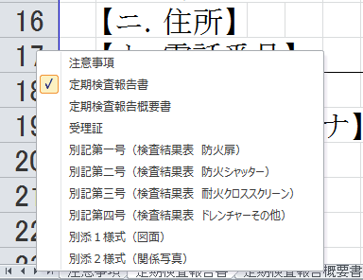
拡大
各様式ごとにワークシートが分かれています。該当するワークシートを選択し、作成してください。
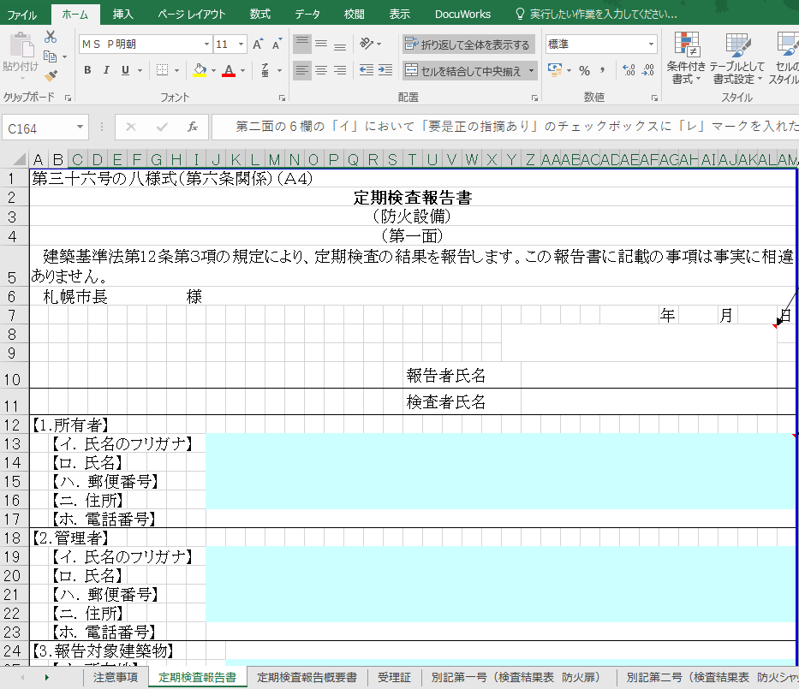
右クリック
左図のように赤線で囲まれた三角矢印部分を右クリックするとワークシートの一覧が表示され、各様式ごとに選択できます。

受理証
「定期検査報告書」シートに入力した内容が自動で入力されるため、原則として直接入力は不要です。
 | 令和8年度 |  |  | 定期検査報告書受理証（防火設備）

管理者（所有者）様

 | 下記建築物につきまして、建築基準法第12条に基づく定期報告書を受理いたしました。
オンラインによる提出の場合は、申請フォームに入力した内容が受理証に反映されます。
 | 定期報告の対象建築物
 |  | 建物基本番号 |  | 0 |  |  |  |  | 区分 | 0 | 項
 |  | 建築物名称 |  | 0
 |  | 建築物所在地 |  | 0

 | 定期報告の検査結果

 |  | 0 | 要是正の指摘あり |  | （ | 0 | 既存不適格 ）

 |  | 0 | 指摘なし

 |  | 受理日付印

 | 備考

 |  |  |  |  |  |  |  | 札幌市中央区北1条西2丁目
 |  |  |  |  |  |  |  | 札幌市都市局建築指導部建築安全推進課
 |  |  |  |  |  |  |  | ℡011－211－2867

定期検査報告概要書
第三十六号の九様式（第六条、第六条の三、第十一条の三関係）（Ａ４） |  |  |  |  |  |  |  |  |  |  |  |  |  |  |  |  |  |  |  |  |  |  |  |  |  |  |  |  |  |  | 2026-1様式
定期検査報告概要書
（防火設備）
（第一面）

「定期検査報告書」シートに入力した内容が自動で入力されるため、原則として直接入力は不要です。
※該当する場合は第一面【5.不具合の発生状況】の着色セル
のみ入力してください。
【1.所有者】
 | 【イ．氏名のフリガナ】 |  |  | 0
 | 【ロ．氏名】 |  |  | 0
 | 【ハ．郵便番号】 |  |  | 0
 | 【ニ．住所】 |  |  | 0
【2.管理者】
 | 【イ．氏名のフリガナ】 |  |  | 0
 | 【ロ．氏名】 |  |  | 0
 | 【ハ．郵便番号】 |  |  | 0
 | 【ニ．住所】 |  |  | 0
【3.報告対象建築物】
 | 【イ．所在地】 |  |  | 0
 | 【ロ．名称のフリガナ】 |  |  | 0
 | 【ハ．名称】 |  |  | 0
 | 【ニ．用途】 |  |  | 0

【4.検査による指摘の概要】 |  |  |  |  |  |  | 0 | 要是正の指摘あり |  |  |  |  |  |  | ( | 0 | 既存不適格） |  |  |  |  |  |  | 0 | 指摘なし

【5.不具合の発生状況】
 | 【イ.不具合】 |  |  |  | 0 | 有 |  |  | 0 | 無

 | 【ロ.不具合記録】 |  |  |  | 0 | 有 |  |  | 0 | 無

 | 【ハ.不具合の概要】 |  |  |  | 0 |  |  |  |  |  |  |  |  |  |  |  |  |  |  | 0
 |  |  |  |  | 0 |  |  |  |  |  |  |  |  |  |  |  |  |  |  | 0

 | 【ニ.改善の状況】 |  |  |  | 0 | 実施済 |  |  |  |  | 0 | 改善予定 |  |  |  | （ | 0 |  | 0 |  | 年 | 0 |  | 月 | に改善予定）

 |  |  |  |  | 0 | 予定なし（理由： |  |  |  |  |  |  |  |  |  |  |  |  |  |  |  |  |  |  |  |  |  |  |  |  | ）

 |  | ※受付欄 |  | ※特記欄 |  |  |  |  |  |  |  |  |  |  |  |  |  |  |  |  |  |  |  | 建物基本番号 |  |  |  | 区分
 |  |  |  |  |  |  |  |  |  |  |  |  |  |  |  |  |  |  |  |  |  |  |  | 0 |  |  |  | 0

 |  |  |  |  |  |  |  |  |  |  |  |  |  |  |  |  |  |  |  |  |  |  |  |  |  |  |  |  |  | 項

 |  | ※印の欄は記入しないでください |  |  |  |  |  |  |  |  |  |  |  |  |  |  |  |  |  |  |  |  |  | 必ず記入してください

（第二面）
防火設備の状況等
【1.建築物の概要】
 | 【イ．階数】 |  | 地上 |  | 0 |  |  |  | 階 |  |  | 地下 |  | 0 |  |  |  | 階
 | 【ロ.建築面積】 |  | 0.00 |  |  |  |  |  |  | ㎡
 | 【ハ．延べ面積】 |  | 0.00 |  |  |  |  |  |  | ㎡

【2.確認済証交付年月日等】
 | 【イ．確認済証交付年月日】 |  |  |  |  |  |  |  |  |  |  |  |  | 0 |  | 0 |  | 年 | 0 |  | 月 | 0 |  | 日 第 |  |  | 0 |  | 号
 | 【ロ．確認済証交付者】 |  |  |  |  |  |  |  | 建築主事等 |  |  |  |  |  | 指定確認検査機関（ |  |  |  |  |  |  |  | 0 |  |  |  |  |  |  |  | )
 | 【ハ．検査済証交付年月日】 |  |  |  |  |  |  |  |  |  |  |  |  | 0 |  | 0 |  | 年 | 0 |  | 月 | 0 |  | 日 第 |  |  | 0 |  | 号
 | 【ニ．検査済証交付者】 |  |  |  |  |  |  |  | 建築主事等 |  |  |  |  |  | 指定確認検査機関（ |  |  |  |  |  |  |  | 0 |  |  |  |  |  |  |  | )

【3.検査日等】
 | 【イ．今回の検査】 |  |  |  |  |  |  |  |  |  |  | 令和 |  | 0 |  | 年 | 0 |  | 月 | 0 |  | 日実施
 | 【ロ．前回の検査】 |  |  |  |  |  |  |  | 実施 |  | （ | 0 |  | 0 |  | 年 | 0 |  | 月 | 0 |  | 日報告） |  |  |  |  | 未実施
 | 【ハ．前回の検査に関する書類の写し】 |  |  |  |  |  |  |  |  |  |  | 有 |  |  |  | 無

【4.防火設備の検査者】
（代表となる検査者）
 | 【イ．資格等】 |  |  |  | （ | 0 |  |  | ）建築士 |  |  |  |  |  |  |  | （ | 0 |  |  |  | ）登録 |  |  | 第 | 0 |  |  |  | 号
 |  |  |  |  | 防火設備検査員 |  |  |  |  |  |  |  |  |  |  |  |  |  |  |  |  |  |  |  | 第 | 0 |  |  |  | 号
 | 【ロ．氏名のフリガナ】 |  |  |  | 0
 | 【ハ．氏名】 |  |  |  | 0
 | 【ニ．勤務先】 |  |  |  | 0
 |  |  |  |  |  | （ | 0 |  |  | ）建築士事務所 |  |  |  |  |  |  |  | （ | 0 |  |  | ）知事登録第 |  |  |  |  | 0 |  |  |  | 号
 | 【ホ．郵便番号】 |  |  |  | 0
 | 【ヘ．所在地】 |  |  |  | 0
 | 【ト．電話番号】 |  |  |  | 0
（その他の検査者）
 | 【イ．資格等】 |  |  |  | （ | 0 |  |  | ）建築士 |  |  |  |  |  |  |  | （ | 0 |  |  |  | ）登録 |  |  | 第 | 0 |  |  |  | 号
 |  |  |  |  | 防火設備検査員 |  |  |  |  |  |  |  |  |  |  |  |  |  |  |  |  |  |  |  | 第 | 0 |  |  |  | 号
 | 【ロ．氏名のフリガナ】 |  |  |  | 0
 | 【ハ．氏名】 |  |  |  | 0
 | 【ニ．勤務先】 |  |  |  | 0
 |  |  |  |  |  | （ | 0 |  |  | ）建築士事務所 |  |  |  |  |  |  |  | （ | 0 |  |  | ）知事登録第 |  |  |  |  | 0 |  |  |  | 号
 | 【ホ．郵便番号】 |  |  |  | 0
 | 【ヘ．所在地】 |  |  |  | 0
 | 【ト．電話番号】 |  |  |  | 0

【5.防火設備の概要】
 | 【イ．避難安全検証法等の適用】 |  |  |  |  |  |  |  | 区画避難安全検証法（ |  |  |  |  |  |  |  |  |  |  | 階） |  |  | 全館避難安全検証法

 |  |  |  |  |  |  |  |  | 階避難安全検証法（ |  |  |  |  |  |  |  |  |  | 階） |  |  |  | その他（ |  |  |  |  |  |  |  | )

 | 【ロ．防火設備】 |  |  |  | 防火扉 |  |  | （ |  |  |  | 枚 | ） |  |  |  |  |  |  |  | 防火シャッター |  |  |  |  |  | （ |  | 枚 | ）

 |  |  |  |  | 耐火クロススクリーン |  |  |  |  |  |  |  | （ |  |  |  | 枚） | ） |  |  | ドレンチャー |  |  |  |  |  | （ |  | 台 | ）

 |  |  |  |  | その他 |  |  | （ |  |  |  |  |  |  | 台 | ）

【6.備考】
 | 0

（注意）
この様式には、第三十六号の八様式に記入した内容と同一の内容を記入してください。
第二面は、同様式第二面において指摘があつた防火設備についてのみ作成し、第一面に添えてください。

別添１様式（図面）
別添１様式（Ａ３）
検 査 結 果 図

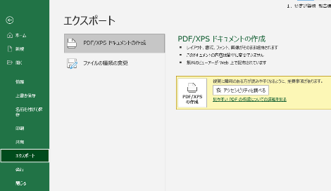
オンライン提出を行う場合、図面はPDFファイルで
提出してください。
PDFファイルの作成方法
① 印刷範囲と改ページを設定する
↓
② 「ファイル」「エクスポート」「PDF/XPSの作成」を順に押下する

注）各階平面図を添付し、検査の対象となる防火設備の設置されている箇所及び指摘（特記すべき事項を含む）のあった箇所を明記すること。

別添２様式（関係写真）
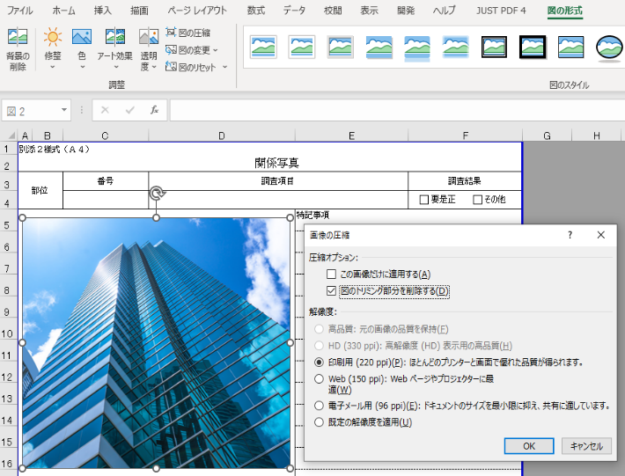
Excelでの画像の圧縮方法
① 画像を選択
↓
② 「図の形式」をクリック
↓
③ 「図の圧縮」をクリック
↓
④ 解像度を選択
※ 「○○ppi」の数値が小さいほどサイズは小さくなります。
↓
⑥ 「OK」をクリック
※ 「この画像だけに適用する」のチェックを外すことですべての画像に適用できます。
別添２様式（Ａ４）
 | 関係写真
部位 |  | 番号 | 検査項目 |  | 検査結果
 |  |  |  |  | □要是正 □その他
現在の札幌市の閲覧環境では表示されないため、「IMAGE関数」や「リンク貼り付け」は使用しないでください。
また、画像挿入の際に「セルに配置」と「セルの上に配置」を選択できる場合には「セルの上に配置」を選択してください。
写真貼付 ※同様の指摘が複数ある場合には、 代表的なものの写真を１枚貼付してください。 |  |  |  | 特記事項

部位 |  | 番号 | 検査項目 |  | 検査結果
 |  |  |  |  | □要是正 □その他
写真貼付 ※同様の指摘が複数ある場合には、 代表的なものの写真を１枚貼付してください。 |  |  |  | 特記事項

 |  |  |  |  |  | ※ 下記のリストを消さないでください
 |  |  |  |  |  | □要是正 □その他
 |  |  |  |  |  | ■要是正 □その他
 |  |  |  |  |  | □要是正 ■その他

(注意)
① | この書類は、検査の結果で「要是正」とされた項目のうち、「既存不適格」ではない項目について作成してください。また、「既存不適格」及び「指摘なし」の項目についても、特記すべき事項があれば、必要に応じて作成してください。「要是正」の項目がない場合は、この書類は省略して構いません。
② | 記入欄が不足する場合は、枠を拡大、行を追加して記入するか、別紙に必要な事項を記入して添えてください。
③ | 「部位」欄の「番号」、「検査項目」は、それぞれ別記様式の番号、検査項目に対応したものを記入してください。
④ | 「検査結果」欄は、検査の結果、要是正の指摘があった場合は「要是正」のチェックボックスに「レ」マークを入れ、それ以外の場合で特記すべき事項がある場合は「その他」のチェックボックスに「レ」マークを入れてください。
⑤ | 写真は、当該部位の外観の状況が確認できるように撮影したものを添付してください。

 | 関係写真
部位 |  | 番号 | 検査項目 |  | 検査結果
 |  |  |  |  | □要是正 □その他
写真貼付 ※同様の指摘が複数ある場合には、 代表的なものの写真を１枚貼付してください。 |  |  |  | 特記事項

部位 |  | 番号 | 検査項目 |  | 検査結果
 |  |  |  |  | □要是正 □その他
写真貼付 ※同様の指摘が複数ある場合には、 代表的なものの写真を１枚貼付してください。 |  |  |  | 特記事項

 | 関係写真
部位 |  | 番号 | 検査項目 |  | 検査結果
 |  |  |  |  | □要是正 □その他
写真貼付 ※同様の指摘が複数ある場合には、 代表的なものの写真を１枚貼付してください。 |  |  |  | 特記事項

部位 |  | 番号 | 検査項目 |  | 検査結果
 |  |  |  |  | □要是正 □その他
写真貼付 ※同様の指摘が複数ある場合には、 代表的なものの写真を１枚貼付してください。 |  |  |  | 特記事項

 | 関係写真
部位 |  | 番号 | 検査項目 |  | 検査結果
 |  |  |  |  | □要是正 □その他
写真貼付 ※同様の指摘が複数ある場合には、 代表的なものの写真を１枚貼付してください。 |  |  |  | 特記事項

部位 |  | 番号 | 検査項目 |  | 検査結果
 |  |  |  |  | □要是正 □その他
写真貼付 ※同様の指摘が複数ある場合には、 代表的なものの写真を１枚貼付してください。 |  |  |  | 特記事項

 | 関係写真
部位 |  | 番号 | 検査項目 |  | 検査結果
 |  |  |  |  | □要是正 □その他
写真貼付 ※同様の指摘が複数ある場合には、 代表的なものの写真を１枚貼付してください。 |  |  |  | 特記事項

部位 |  | 番号 | 検査項目 |  | 検査結果
 |  |  |  |  | □要是正 □その他
写真貼付 ※同様の指摘が複数ある場合には、 代表的なものの写真を１枚貼付してください。 |  |  |  | 特記事項

定期検査報告書 （別紙）
定期検査報告書（別紙）
（第一面）
【1.所有者】
通常は提出不要です。
「定期調査報告書」シートに記入しきれない項目がある場合のみ入力してください。
窓口に提出する場合は、入力した部分のみ印刷し、報告書と概要書のそれぞれに添付してください。
（その他の所有者）
 | 【イ．氏名のフリガナ】
 | 【ロ．氏名】
 | 【ハ．郵便番号】
 | 【ニ．住所】
 | 【ホ．電話番号】
（その他の所有者２）
 | 【イ．氏名のフリガナ】
 | 【ロ．氏名】
 | 【ハ．郵便番号】
 | 【ニ．住所】
 | 【ホ．電話番号】
【2.管理者】
（その他の管理者）
 | 【イ．氏名のフリガナ】
 | 【ロ．氏名】
 | 【ハ．郵便番号】
 | 【ニ．住所】
 | 【ホ．電話番号】
（その他の管理者２）
 | 【イ．氏名のフリガナ】
 | 【ロ．氏名】
 | 【ハ．郵便番号】
 | 【ニ．住所】
 | 【ホ．電話番号】
定期検査報告書（別紙）
（第二面）
【4.防火設備の検査者】
（その他の検査者2）
 | 【イ．資格】
 |  |  | （ |  | ）建築士 |  | ( |  | ）登録 | 第 | 号
 |  |  | 防火設備検査員 |  |  |  |  |  |  | 第 | 号
 | 【ロ．氏名のフリガナ】
 | 【ハ．氏名】
 | 【ニ．勤務先】
 |  | （ |  | ）建築士事務所 |  | （ |  | ）知事登録第 |  |  | 号
 | 【ホ．郵便番号】
 | 【ヘ．所在地】
 | 【ト．電話番号】
（その他の検査者3）
 | 【イ．資格】
 |  |  | （ |  | ）建築士 |  | ( |  | ）登録 | 第 | 号
 |  |  | 防火設備検査員 |  |  |  |  |  |  | 第 | 号
 | 【ロ．氏名のフリガナ】
 | 【ハ．氏名】
 | 【ニ．勤務先】
 |  | （ |  | ）建築士事務所 |  | （ |  | ）知事登録第 |  |  | 号
 | 【ホ．郵便番号】
 | 【ヘ．所在地】
 | 【ト．電話番号】

